상품제안서
스티커부착형 트윈각티슈 500매 | 상품코드: S30540

 |  |  |  |  |  |  | 02-713-8555 | www.synergygift.co.kr
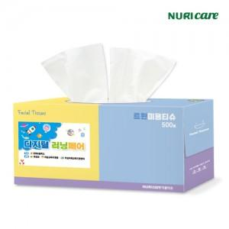

【상세/제작정보】 | 운임비 별도 상품입니다.

【인쇄/포장옵션】 | 스티커 / 포장불가능

【공급단가】 | 수량 | 200~ | 500~ | 1,000~ | 3,000~ | 5,000~
*VAT별도 | 기본형 | 1,710원 | 1,620원 | 1,540원 | 1,500원 | 1,470원

【상품 URL】 | https://www.synergygift.co.kr:443/src/goods_detail.php?gdno=30540

